Tabelle1
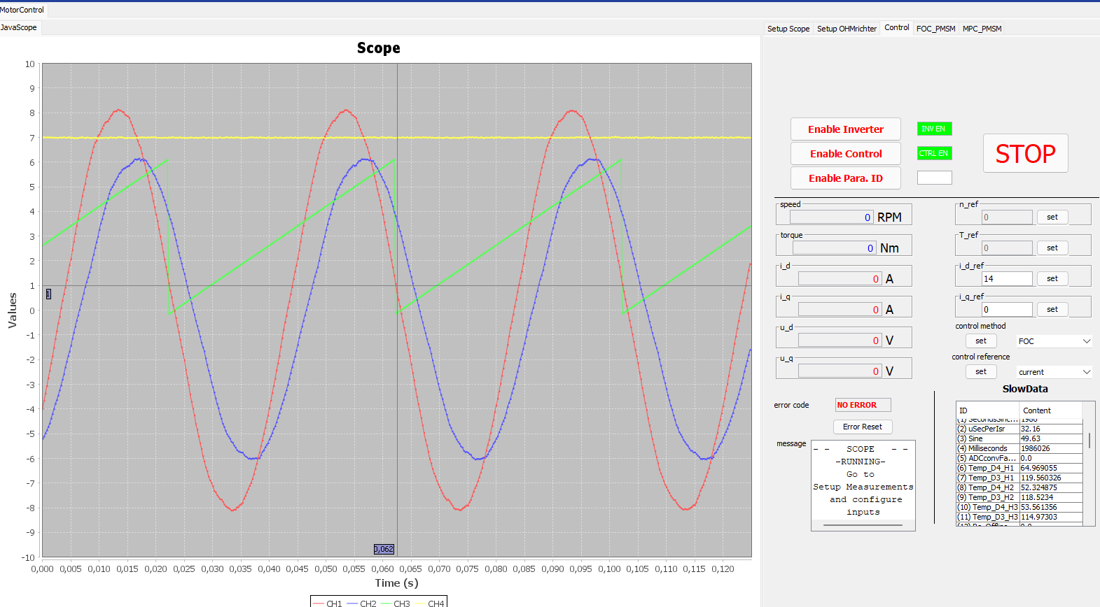
Datum | 2022-03-02
Szenario | Vergleich Luft- und Wasserkühlung GaN Adapter Board

Randbedingungen
f_sw | 100 | kHz
f_c | 20 | kHz
n | 300 | rpm
p | 5
iq_ref | 14 | A | (=10 A Effektivstrom)

GaN_D4 verbunden mit Strängen a1, b1, c1
GaN_D3 verbunden mit Strängen a2, b2, c2

ia1_ampl | 16 | A
ia2_ampl | 12 | A

GaN_D4 | Wasserkühlung mit Pumpe, Radiator und Lüftern an Radiator
GaN_D3 | Passive Luftkühlung

Temperaturen aus der In-Chip-Messung der Top-Switches
GaN_D4_H1 | 63 | °C | delta | 57 | °C
GaN_D4_H2 | 54 | °C |  | 64 | °C
GaN_D4_H3 | 54 | °C |  | 59 | °C

GaN_D3_H1 | 120 | °C
GaN_D3_H2 | 118 | °C
GaN_D3_H3 | 113 | °C

 |  |  |  |  |  | Ströme im Scope mit Faktor 2 Skaliert
 |  |  |  |  |  | Leichte Unsymmetrie der 2x3 strängigen Wicklung in der Maschine. Wicklungssystem a1, b1, c1 hat Phasenstromamplitude 16A, Wicklungssystem a2,b2, c2 hat 12A
Für n=800 rpm keine Änderung

